EnvMonitor整体功能拆分
一、EnvMonitor系统功能划分简图
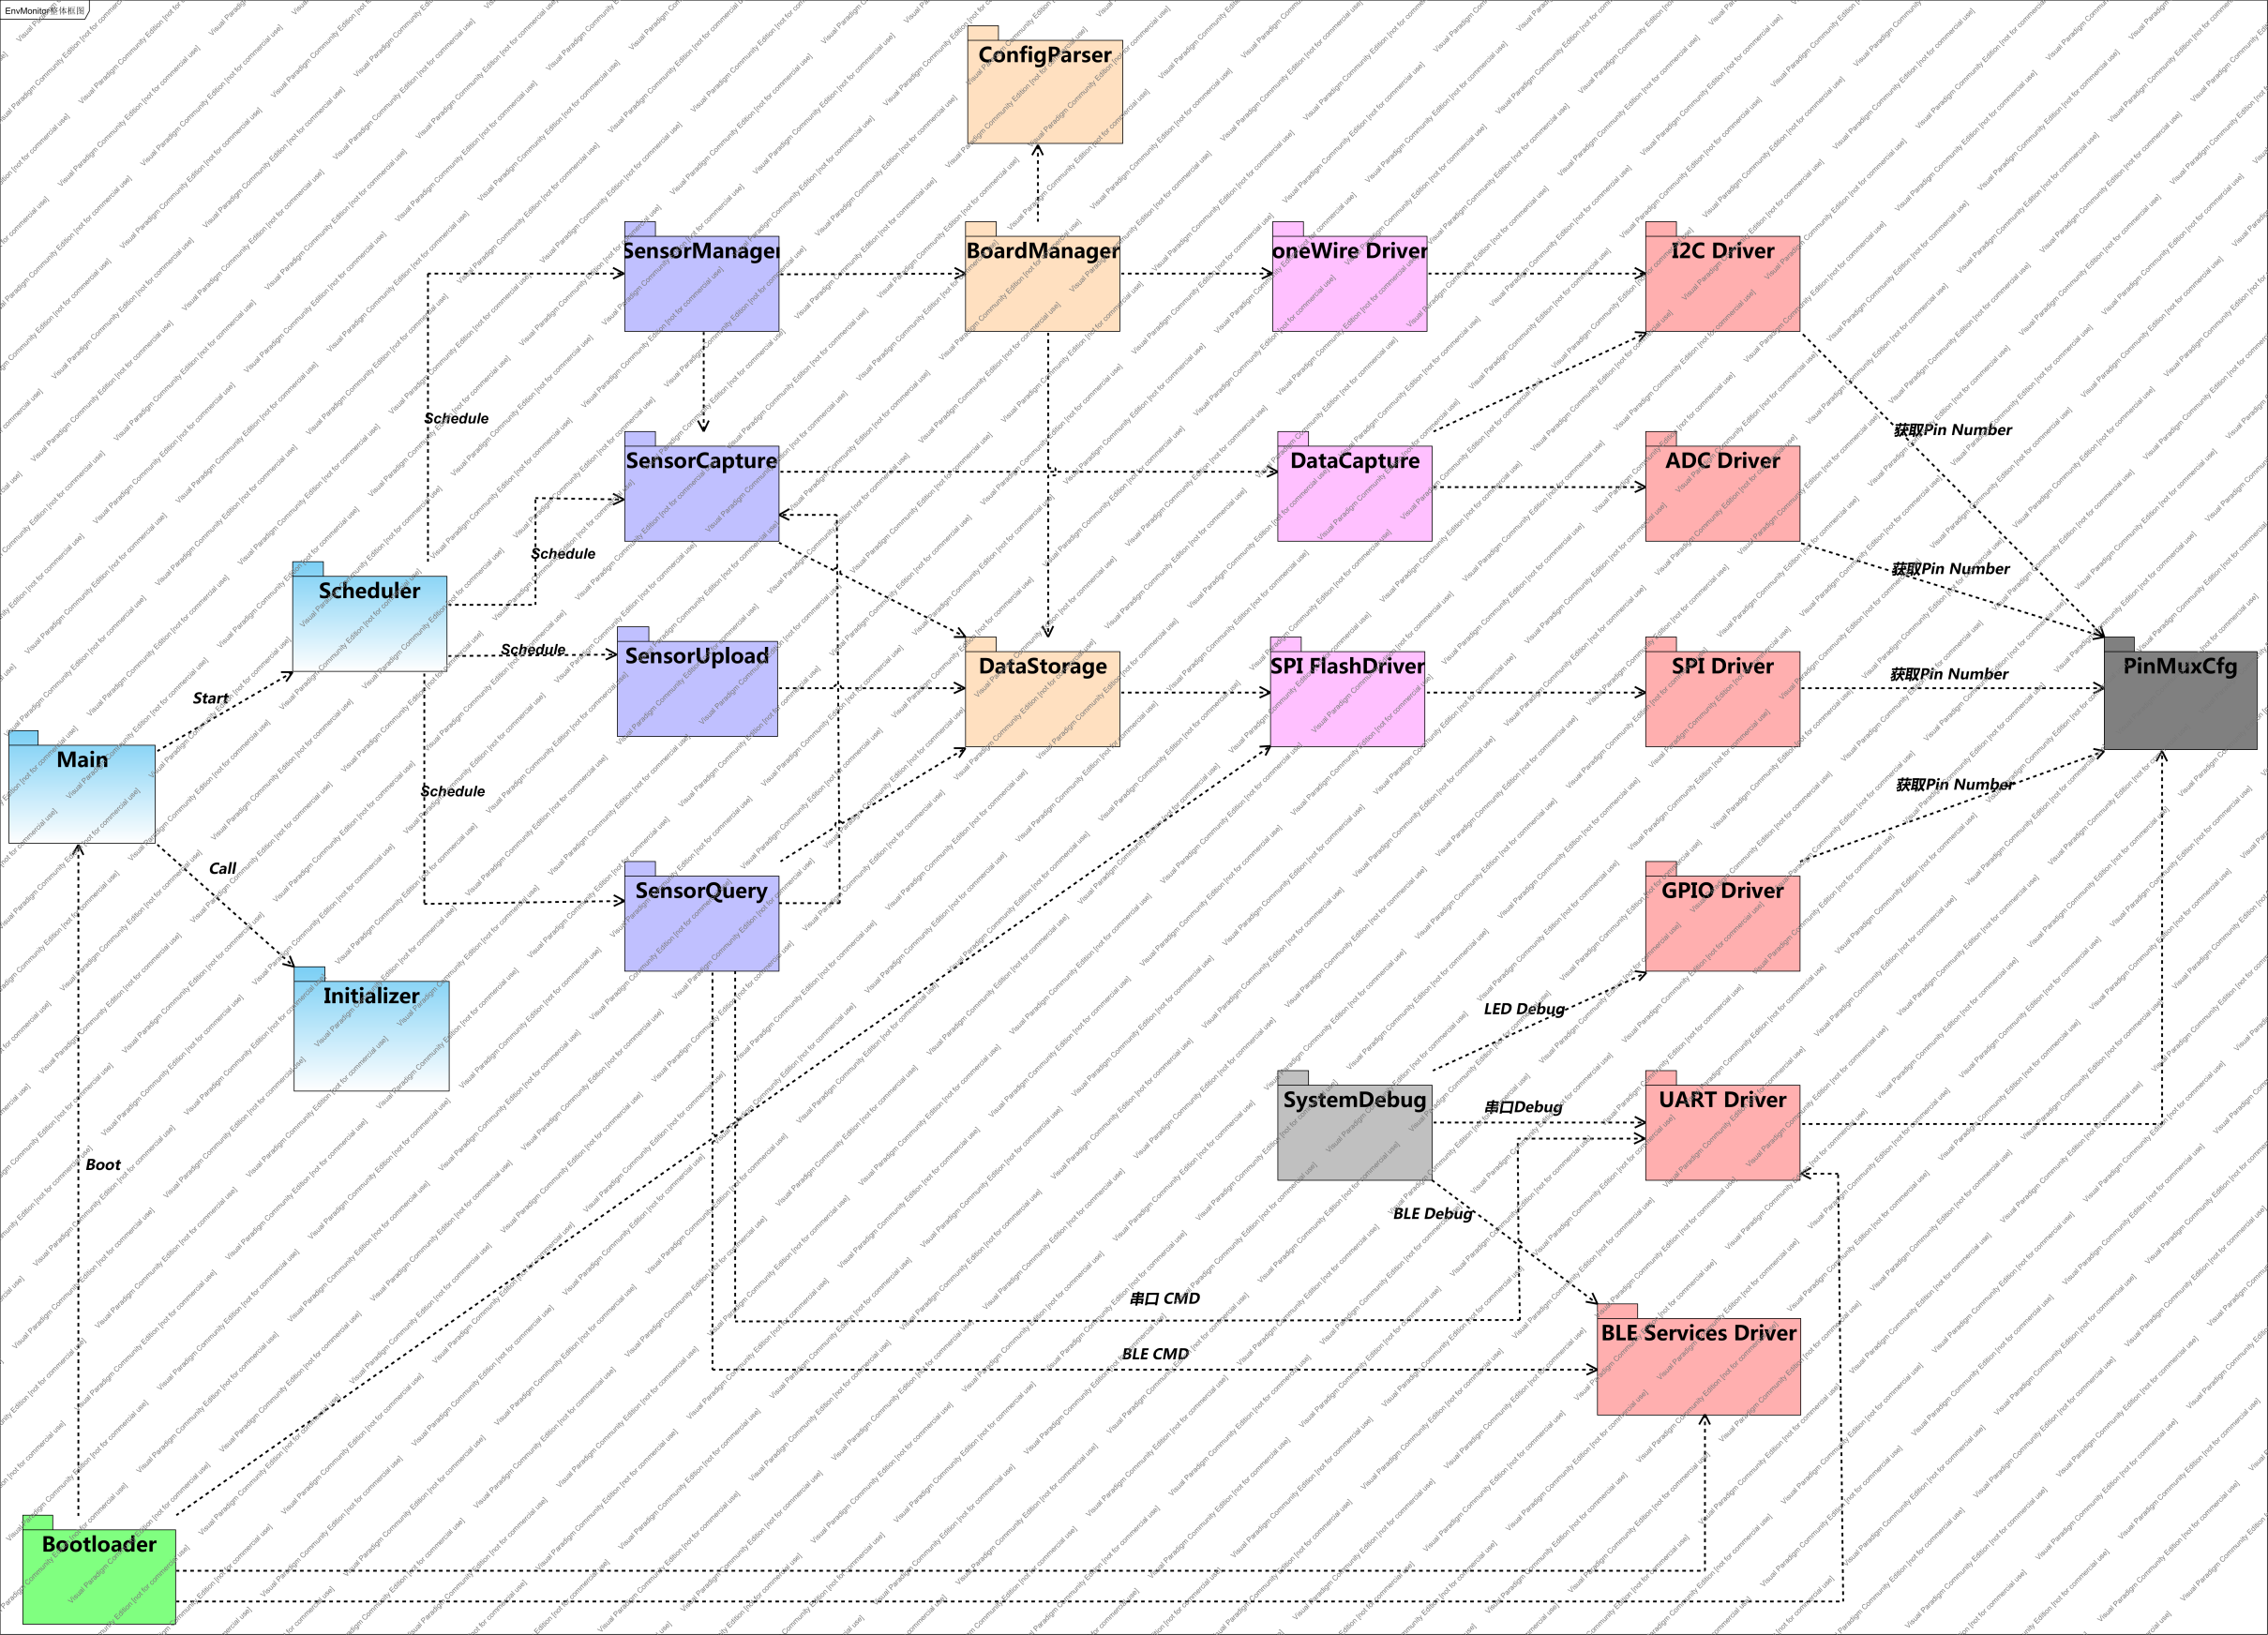
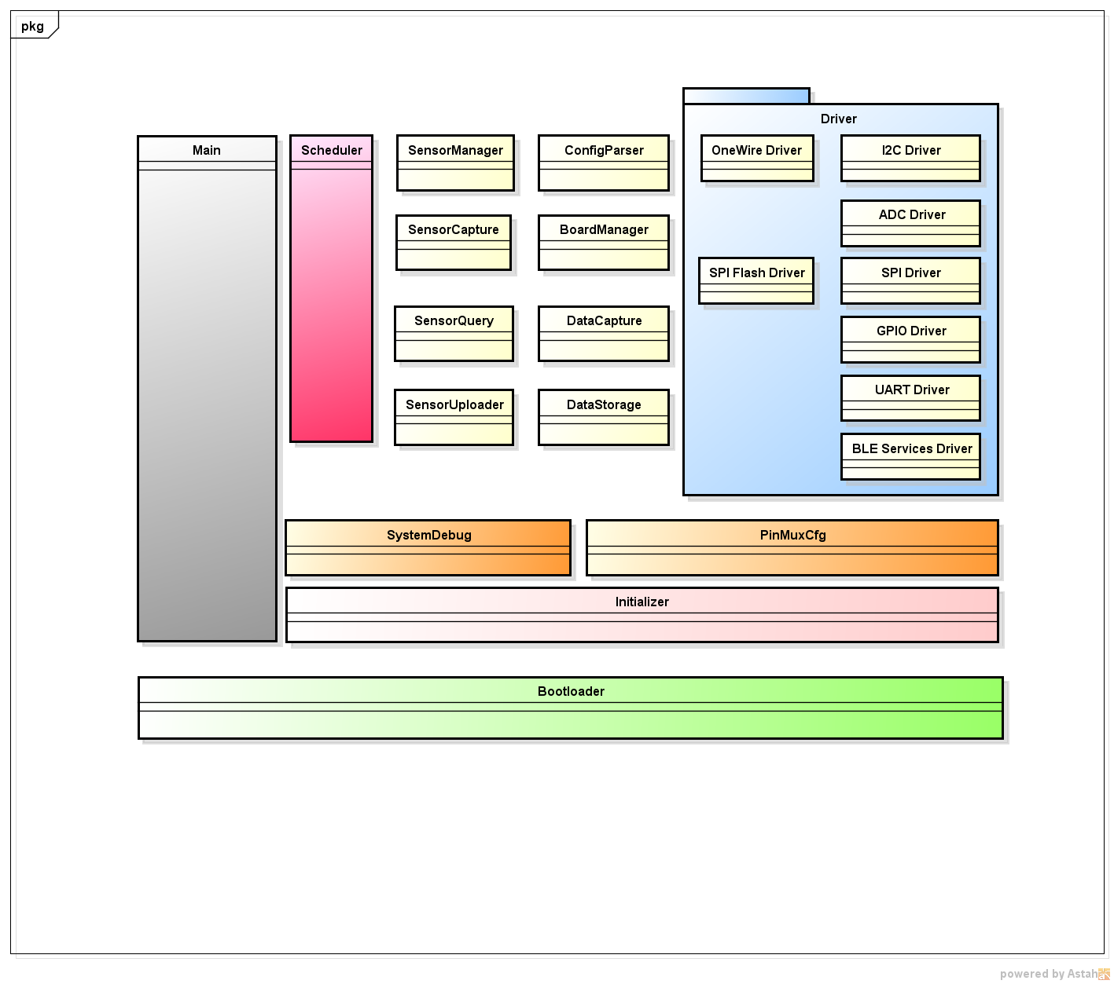

 | 上图中的方块表示系统中的一个功能模块，负责处理某些特定的事情。各模块之间的虚线表示模块之间的依赖关系
 | 根据项目情况，将系统拆分为22个子模块，每个模块的介绍及功能如下

二、各模块功能简介
 | 1.Bootloader模块
 |  | ●判断系统有效性，并启动系统主模块Main。
 |  |  | 计算固件的校验码，并跟Flash中保存的校验码比较。若一致，则启动Main模块。如果不一致，则尝试启动保存在SPI Flash中的固件。
 |  |  | 若两个固件都无效，则调用SystemDebug模块提示用户启动失败。
 |  | ●升级系统固件。
 |  |  | 如果在启动Main模块之前，用户押按Boot按键，则进入升级模式。支持蓝牙和串口升级。
 |  |  | 固件在NRF51822 Internal Flash和外部SPI Flash中各保存一份。这样做为了防止升级失败后，系统无法正常启动。

 | 2.PinMuxCfg模块
 |  | 负责记录每个管脚的功能，比如串口的TX使用哪个管脚。
 |  | 讨论：是否提供动态切换的功能？

 | 3.SystemDebug模块
 |  | 系统调试模块，负责系统调试信息输出。输出方式有三种：
 |  | ●串口输出
 |  | ●蓝牙输出
 |  | ●彩色LED灯：通过两个彩色LED灯的不同颜色和不同频率，来提示系统运行情况。

 | 4.Main模块
 |  | ●调用Initializer模块，初始化系统所有子模块；
 |  | ●启动Scheduler模块，开始所有系统服务。系统有四个服务：
 |  |  | ＊传感器状态监测服务：由SensorManager模块提供。主要提供如下功能：
 |  |  |  | ○ 负责SensorBoard拔插检测；
 |  |  |  | ○ SensorBoard配置信息读取解析，并将SensorBoard的状态写入到SPI Flash中；
 |  |  |  | ○ 向数据采集服务注册或注销传感器采集请求。

 |  |  | ＊数据采集服务：从传感器采集数据，并保存到SPI Flash中。由SensorCapture模块提供。
 |  |  |  | ○ 根据数据采集请求队列中的请求，向相应传感器发送采集命令采集数据；
 |  |  |  | ○ 将采集来的数据转换为实际物理量，并保存到SPI Flash中。

 |  |  | ＊数据上传服务：将保存在SPI Flash中的数据上传给server，由SensorUpload模块提供。

 |  |  | ＊数据查询服务：分析用户从蓝牙或者串口发送过来的查询命令，并将结果返回。由SensorQuery模块提供

 | 5.Scheduler模块
 |  | 负责任务调度。时分复用，优先级排序。
 |  | 讨论：如何在Nordic SDK的基础上实现scheudler

 | 6.Initializer模块
 |  | 负责系统所有子模块的初始化任务（除了Main模块和Bootloader模块）
 |  | 讨论：如何简单且统一得初始化所有模块？

 | 7.I2C Driver模块
 |  | 提供访问I2C总线的函数。
 | 8.SPI Driver模块
 |  | 操作SPI总线的函数。
 | 9.ADC Driver模块
 |  | 从ADC总线上读取传感器数据
 | 10.GPIO Driver模块
 |  | 操作GPIO的函数的总和
 | 11.UART Driver模块
 |  | 操作串口的模块
 | 12.BLE Services Driver模块
 |  | 抽象Nordic BLE Stack提供的服务，提供统一简单的接口给其他模块使用
 | 13.oneWire Driver模块
 |  | 单总线驱动模块。
 | 14.SPI FlashDriver模块
 |  | 管理SPI Flash设备，抽象出统一的Flash读写函数
 | 15.DataCapture模块
 |  | 数据采集模块。抽象隔离I2C总线和ADC总线的差异，为其他模块提供统一接口。

 | 16.DataStorage模块
 |  | 数据管理模块，管理和组织所有SPI Flash上的数据。
 |  | 讨论：FATFS的可行性。主要限制是Internal Flash 和 SRAM的大小，寻找对内存和Flash要求都比较低的库。

 | 17.BoardManager模块
 |  | SensorBoard管理模块，负责读取和解析SensorBoard的配置信息，并写入到SPI Flash中备份。同时，为SensorManager提供设备状态查询接口。

 | 18.ConfigParser模块
 |  | SensorBoard配置信息解析模块，对其他模块隐藏板子的配置信息存储方式及每个字节的含义。

 | 19.SensorManager模块
 |  | 定时查询SensorBoard的连接情况，实时更新存储在Flash中的SensorBoard的状态信息。并向SensorCapture服务注册数据采集请求

 | 20.SensorCapture模块
 |  | 数据采集模块。按照指定的频率从指定的传感器采集指定的数据。

 | 21.SensorUpload模块
 |  | 定时向Server发送采集到的传感器数据

 | 22.SensorQuery模块
 |  | 接收从串口或蓝牙发送的数据查询命令，执行并将结果返回给server。

Sequence Diagram
一、用户升级
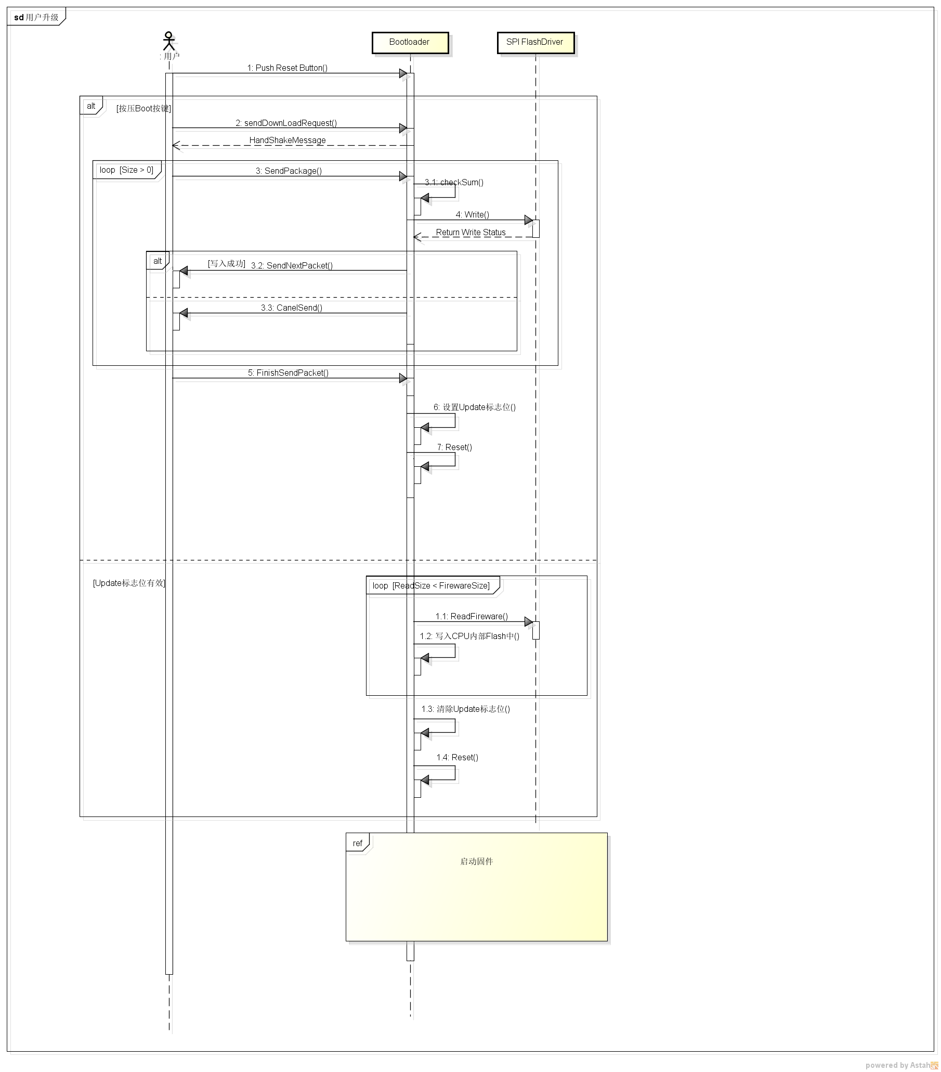

二、固件启动
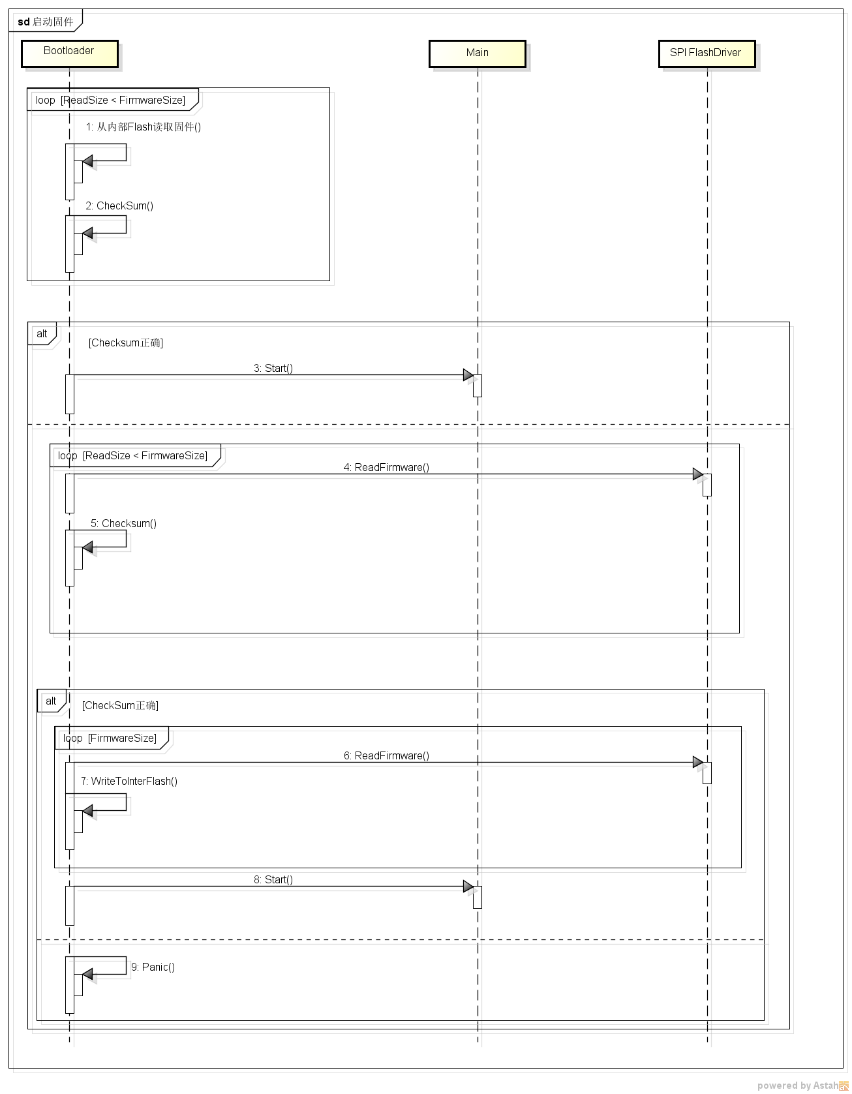

三、

Scheduler模块详细设计
如何动态检查设备的拔插呢？
一、需求分析
 | 预设的四个系统服务：
 | 名称 | 优先级 | 运行周期(ms) | 备注
 | SensorManager | 2 | Tsm | 考虑到实际应用时，用户动态插入采集板的概率很低，2分钟运行一次多有点多。
 | SensorCapture | 1 | Tsc | 采样频率尽量快，为了能较好的还原数据动态曲线，每秒采集10次数据，先假设采集10个SensorBoard的时间为50ms
运行周期示意图
SensorCapture和SensorUpload运行时间有冲突，两个handler可以同时运行吗？
共用SPI Flash资源，一个写一个读，如何避免竞争？
 | SensorUploader | 3 | Tsu | 由于有本地数据备份，运行周期可以相对长一些，但是当存储空间不足时，应该缩减运行周期
 | SensorQuery | 4 | Tsq | 每秒响应一次用户查询命令

 |  |  |  |  | Tsm

 |  |  |  |  | Tsc

 |  | 名称 | 周期(ms)
 |  | Tsm | 2*60*1000 |  | Tsu
 |  | Tsc | 50
 |  | Tsu | 1.5*60*1000
 |  | Tsq | 1*60*1000 |  | Tsq

